Sheet1
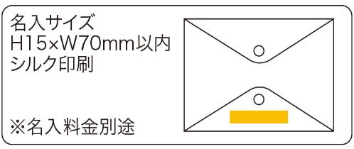
提 案 書

4オープンクリアポーチ |  | 参考上代 | ¥450 | 販売価格
 |  | （税別） |  | （税別）
【JAN】 | 4562121887732
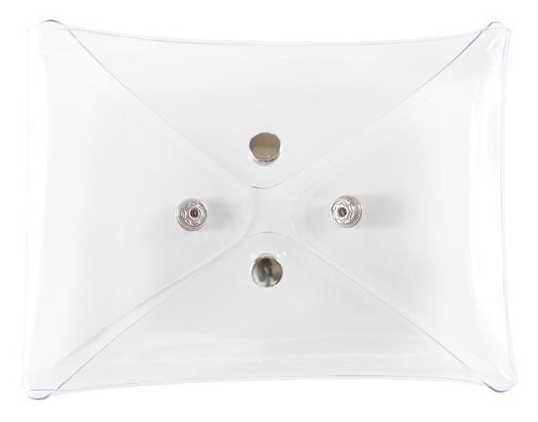 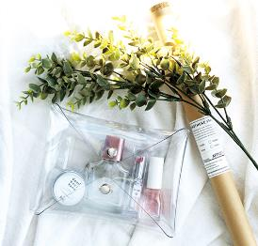 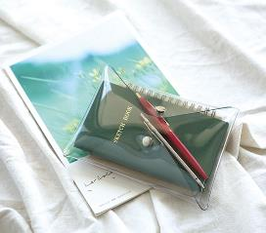 |  |  | 【商品番号】 7470 【本体サイズ】 180×35×130㎜・91ｇ 【パッケージサイズ】 190×20×155㎜・94ｇ 【個装形態】 ポリ袋入り 【材質】 非フタル酸PVC・銅 【入数】 120 【商品説明】 4方向どこからでも開くので探し物がすぐ取り出せる優れものポーチ 【生産国】 中国

